django
1 | 가상 환경 생성 | diary | 1. conda create --name 가상환경이름 2. django 설치 : conda install -c conda-forge django==4.0.1
2 | oracle db 생성 | diary | 1. cmd(관리자)창 켜서 sqlplus "/as sysdba" 2. create user 계정이름 identified by 비밀번호; 2. grant connect, resource, dba to 계정이름; 4. sql developer 켜서 새접속 로그인
3 | url경로로 db 테이블 생성 | path('insertTable/', views.createTable), path('insertTable_diary/', views.createTable_diary), | [파일] Urls.py
4 | *** 시퀀스 생성 | 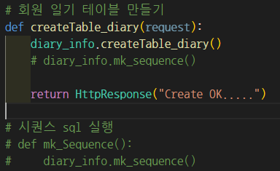 | [파일] model_diary/diary_info.py | 해당 내용 주석 해제 후 다시 주석 처리 필요(계속 시퀀스 생성되는 문제 때문) | [대응 방안] - 오라클에서 실행 - CREATE SEQUENCE test_sq START WITH 1 INCREMENT BY 1;
 |  | 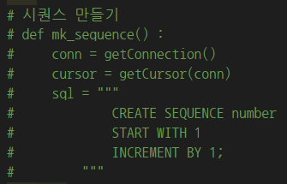 | [파일] views.py
6 | 구글 드라이브 로컬 연동 | google drive 설치 (https://www.google.com/drive/download/) | 로컬 환경에 붙었는지 확인
7 | 파일 경로 변경 | 2군데 수정 | views.py에서 test.py 경로변경 구글 드라이브에 result, text 파일 생성
 |  | 경로 확인 | colab에서 경로 변경(text_file, result)
 |  |  | views.py에서 font 경로변경
 |  |  | .png 저장 위치 변경

